imagenFicha21
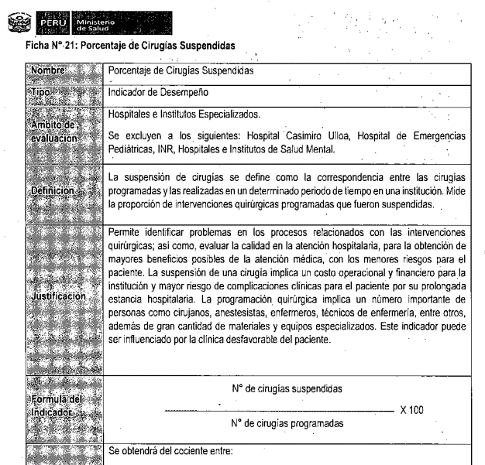
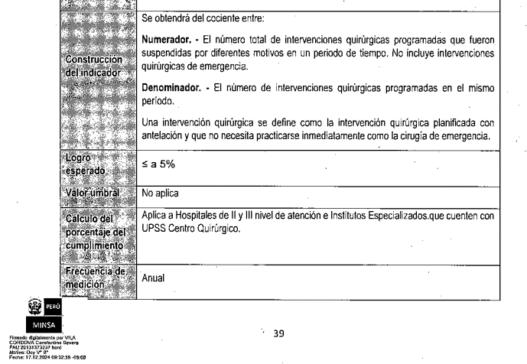
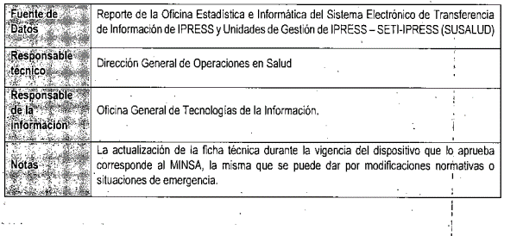

https://app1.susalud.gob.pe:8082/?

https://app1.susalud.gob.pe:8082/?

